Menu Transaksi
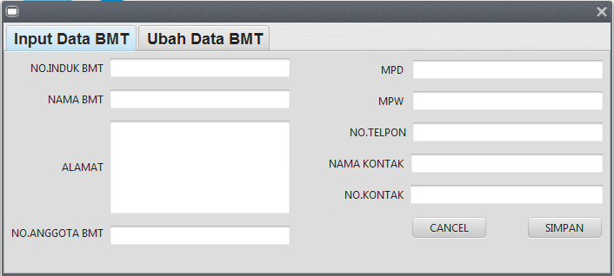
Proses Menu Transaksi
1.Proses Input & Ubah
 |  |  |  | 1.1 | INPUT DATA BMT
 |  |  |  |  | NOMOR INDUK BMT |  | : | 700409
 |  |  |  |  | NAMA BMT |  | : | TAMZIS BINA UTAMA
 |  |  |  |  | ALAMAT BMT |  | : | JL S PARMAN 46 WONOSOBO
 |  |  |  |  | NOMOR ANGGOTA PBMTI |  | : | XX.XX.XXX
 |  |  |  |  | MPD |  | : | WONOSOBO
 |  |  |  |  | MPW |  | : | JAWA TENGAH
 |  |  |  |  | NO TELPON |  | : | 0286 325303
 |  |  |  |  | NAMA KONTAK |  | : | TRI WURYANTO
 |  |  |  |  | NOMOR KONTAK |  | : | 812345678

DATA BASE : "DATA BMT" (contoh hasil inputan data bmt)
NOMOR INDUK BMT | NAMA BMT |  | ALAMAT BMT | NOMOR ANGGOTA BMT | MPD | MPW | NO TELPON | NAMA KONTAK | NOMOR KONTAK

700409 | TAMZIS BINA UTAMA |  | JL S PARMAN 46 WONOSOBO | XX.XX.XXX | WONOSOBO | JAWA TENGAH | 0286 325303 | TRI WURYANTO | 812345678

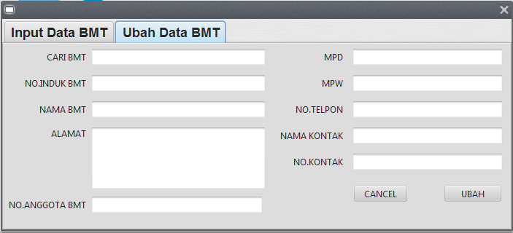
(INPUT NAMA BMT > PRESS ENTER AKAN MUNCUL DATA BMT YG SUDAH DI DAFTAR > UBAH DATA BMT YG MUNCUL SESUAI KONDISI)
 |  |  |  | 1.2 | PERUBAHAN DATA BMT
 |  |  |  |  | CARI BMT |  | : | NAMA BMT
 |  |  |  |  | NOMOR INDUK BMT |  | : | XX.XX.XX
 |  |  |  |  | NAMA BMT |  | : | TAMZIS BINA UTAMA
 |  |  |  |  | ALAMAT BMT |  | : | JL S PARMAN 46 WONOSOBO
 |  |  |  |  | NOMOR ANGGOTA BMT |  | : | XX.XX.XXX
 |  |  |  |  | MPD |  | : | WONOSOBO
 |  |  |  |  | MPW |  | : | JAWA TENGAH
 |  |  |  |  | NO TELPON |  | : | 0286 325303
 |  |  |  |  | NAMA KONTAK |  | : | TRI WURYANTO
 |  |  |  |  | NOMOR KONTAK |  | : | 812345678

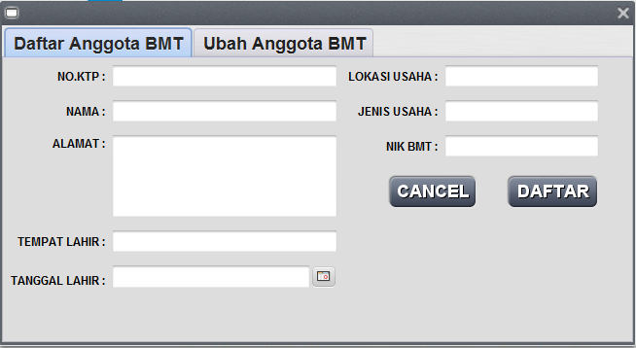
2.PROSES DAFTAR & UBAH ANGGOTA BMT
 |  |  |  | 2.1 | DAFTAR ANGGOTA BMT
 |  |  |  |  | NO.KTP |  | : | 3274032808910008
 |  |  |  |  | NAMA |  | : | TAMZIS BINA UTAMA
 |  |  |  |  | ALAMAT |  | : | JL S PARMAN 46 WONOSOBO
 |  |  |  |  | TEMPAT LAHIR |  | : | JEMBER
 |  |  |  |  | TANGGAL LAHIR |  | : | 12/12/1975
 |  |  |  |  | LOKASI USAHA |  | : | JAWA TENGAH
 |  |  |  |  | JENIS USAHA |  | : | IMPORT EKSPOR
 |  |  |  |  | NIK BMT |  | : | 700409

DATA ANGGOTA BMT
NO KTP | NAMA | ALAMAT | TEMPAT LAHIR | TANGGAL LAHIR | LOKASI USAHA | JENIS USAHA | NOMOR INDUK BMT

3274032808910008 | TAMZIS BINA UTAMA | JL S PARMAN 46 WONOSOBO | JEMBER | 1975-12-12 | JAWA TENGAH | IMPORT EKSPOR | 700409

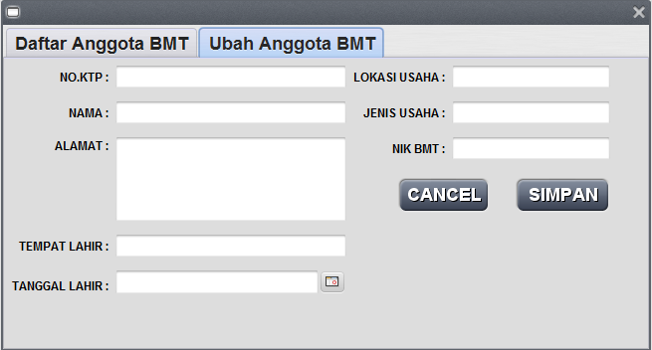
(INPUT NO KTP > PRESS ENTER AKAN MUNCUL DATA ANGGOTA YG SUDAH DI DAFTAR > UBAH ANGGOTA YG MUNCUL SESUAI KONDISI)
 |  |  |  | 2.1 | DAFTAR ANGGOTA BMT
 |  |  |  |  | NO.KTP |  | : | 3274032808910008
 |  |  |  |  | NAMA |  | : | TAMZIS BINA UTAMA
 |  |  |  |  | ALAMAT |  | : | JL S PARMAN 46 WONOSOBO
 |  |  |  |  | TEMPAT LAHIR |  | : | JEMBER
 |  |  |  |  | TANGGAL LAHIR |  | : | 12/12/1975
 |  |  |  |  | LOKASI USAHA |  | : | JAWA TENGAH
 |  |  |  |  | JENIS USAHA |  | : | IMPORT EKSPOR
 |  |  |  |  | NIK BMT |  | : | 700409

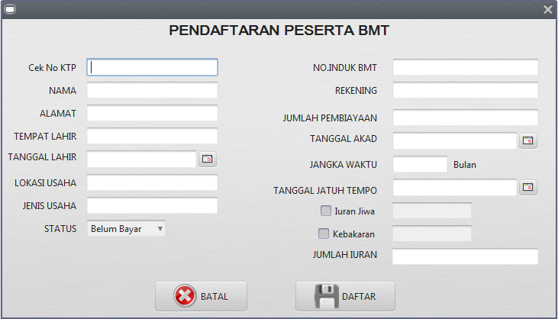
3.PROSES DAFTAR PESERTA BMT
 |  |  |  | 3.1 | PENDAFTARAN PESERTA
 |  |  |  |  | CEK KTP |  | : | 3307082609660002 | (cek NO_KTP di database "DAFTAR PESERTA", jika sudah ada... Tampilkan
 |  |  |  |  | TANGGAL |  | : | (TANGGAL KOMPUTER)
 |  |  |  |  | NO KTP |  | : | 3307082609660002
 |  |  |  |  | NAMA |  | : | AHMAD SUHARTO
 |  |  |  |  | ALAMAT |  | : | JL PARAKAN 45 KERTEK WONOSOBO
 |  |  |  |  | TEMPAT LAHIR |  | : | WONOSOBO
 |  |  |  |  | TANGGAL LAHIR |  | : | 1975-01-25
 |  |  |  |  | LOKASI USAHA |  | : | PASAR KERTEK
 |  |  |  |  | JENIS USAHA |  | : | DAGANG KELONTONG
NAMA BMT
 |  |  |  |  | NOMOR INDUK BMT |  | : | XX.XX.XX
 |  |  |  |  | REKENING |  | : | XX.XXXXXX
 |  |  |  |  | JUMLAH PEMBIAYAAN |  | : | 20,000,000
 |  |  |  |  | TANGGAL AKAD |  | : | 2016-03-20
 |  |  |  |  | JANGKA WAKTU |  | : | 12 | BULAN
 |  |  |  |  | TANGGAL JATUH TEMPO |  | : | 2017-03-15
 |  |  |  |  | IURAN JIWA |  | : | 40,000
 |  |  |  |  | IURAN KEBAKARAN |  | : | 60,000
 |  |  |  |  | JUMLAH IURAN |  | : | 100,000
 |  |  |  |  | BAYAR / BELUM |  | : | BELUM

Untuk database jurnal, data di dapat dari norek daftar peserta, kolom D/K ,keterangan dan jumlah didapat dari iuran jiwa/kebakaran yg merupakan jenis deposit/kredit. sementara untuk tabel buku besar di dapat kan data saldo dari jumlah yg ada di tabel jurnal. nilai saldo buku besar akan berkurang atau bertambah sesuai dengan jenis iuran/rekening yg di input dalam daftar peserta.
Jadi untuk transaksi dalam daftar peserta BMT akan menginput data ke dalam 3 tabel skaligus dalam 1 proses atau 1 klik daftar.
DATA BASE : "JURNAL"
TANGGAL | NOMOR REKENING | D/K | KETERANGAN | JUMLAH
(tanggal komputer) | 114001 | D | Iuran | 100000
 | 220001 | K | Iuran | 40000
 | 220002 | K | Iuran | 60000

DATA BASE : "BUKU BESAR"
NOMOR REKENING | KETERANGAN | SALDO
114001 | Piutang IURAN |  | saldo+100.000
220001 | Dana Taawun Jiwa |  | saldo+40.000
220002 | Dana Taawun Kebakaran |  | saldo+60.000


4.PEMBAYARAN IURAN
 |  |  |  | 1.2 | PEMBAYARAN IURAN
 |  |  |  |  | CEK KTP |  | : | 3307082609660002 | (cek NO_KTP di database "DAFTAR PESERTA", jika sudah ada dan BELUM bayar
 |  |  |  |  | TANGGAL |  | : | (TANGGAL KOMPUTER)
 |  |  |  |  | NO KTP |  | : | 3307082609660002
 |  |  |  |  | NAMA |  | : | AHMAD SUHARTO
 |  |  |  |  | BMT |  | :
 |  |  |  |  | JUMLAH TAGIHAN |  | : | -
BAYAR
 |  |  |  |  | PEMBAYARAN TRANSFER |  | : |  | NAMA BMT

DATA BASE : "DAFTAR PESERTA"
TANGGAL | NO KTP | NAMA | ALAMAT | TEMPAT LAHIR | TANGGAL LAHIR | LOKASI USAHA | JENIS USAHA | NOMOR INDUK BMT | REKENING | JUMLAH PEMBIAYAAN | TANGGAL AKAD | JANGKA WAKTU | JATUH TEMPO | IURAN JIWA | IURAN KEBAKARAN | JUMLAH IURAN | BAYAR / BELUM
(TANGGAL KOMPUTER) | 3307082609660002 | AHMAD SUHARTO | JL PARAKAN 45 KERTEK WONOSOBO | WONOSOBO | 1975-01-25 | PASAR KERTEK | DAGANG KELONTONG | XX.XX.XX | XX.XXXXXX | 20000000 | 2016-03-20 | 12 | 2017-03-15 | 40000 | 60000 | 100000 | SUDAH

DATA BASE : "JURNAL"
TANGGAL | NOMOR REKENING | D/K | KETERANGAN | JUMLAH
(tanggal komputer) | 111001 | D | Pembayaran Iuran | 100000
 | 114001 | K | Pembayaran Iuran | 100000

DATA BASE : "BUKU BESAR"
NOMOR REKENING | KETERANGAN | SALDO
111001 | Bank BNIS 01 |  | saldo+100.000
114001 | Piutang IURAN |  | saldo-100.000

Menu Informasi
Proses Menu Informasi
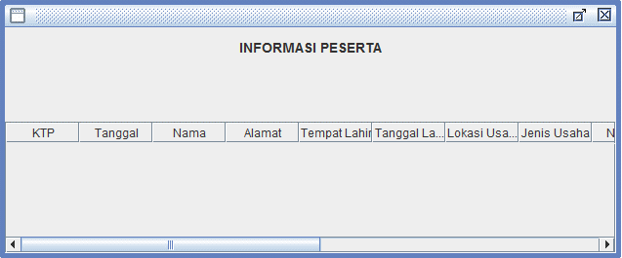
Untuk menu informasi peserta dan tagihan, ditampilkan ke dalam tabel aplikasi dengan menarik data dari beberapa tabel di DB.(Join table query)

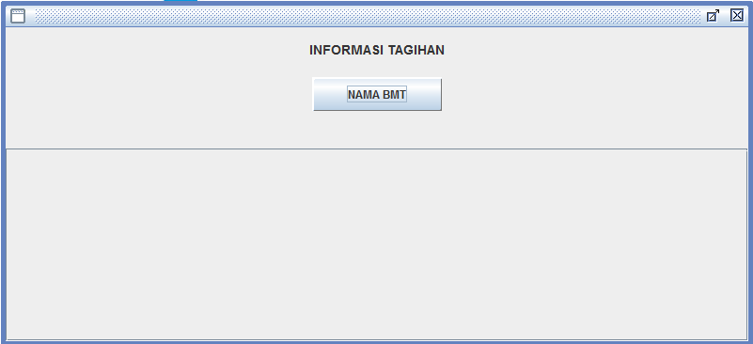
NAMA BMT
 | INFORMASI PESERTA TAAWUN
 | PER BMT | BAYAR | (filter berdasar kode BMT dan tanggal jatuh tempo > tanggal sekarang)

 | Tampilkan : kolom2 di tabel aplikasi sesuai dengan kolom di bawah ini.
 | Nama BMT
 | NAMA | LOKASI USAHA | JENIS USAHA | JUMLAH PEMBIAYAAN | IURAN JIWA | IURAN KEBAKARAN | JUMLAH IURAN

NAMA BMT
 | INFORMASI TAGIHAN
 | PER BMT | BAYAR | (filter berdasar kode BMT dan BAYAR/BELUM = "BELUM" )

 | Tampilkan :kolom2 di tabel aplikasi sesuai dengan kolom di bawah ini.
 | Nama BMT
 | Jumlah Tagihan
 | NAMA | LOKASI USAHA | JENIS USAHA | JUMLAH PEMBIAYAAN | IURAN JIWA | IURAN KEBAKARAN | JUMLAH IURAN

